新規オーダーシート
【デザインについてのご指定】について
図面上に記載がある場合は、未記入でも問題ありません。
【デザインについてのご指定】について
図面上に記載がある場合は、未記入でも問題ありません。
この部分に表示される視点名です
【新規製作の流れ】
1. info@fukamori.jp へ、新規製作ご希望の旨をご連絡ください
2. 制作担当から、制作に必要な資料と製作費用についてご案内が届きます
3. お申込書と必要な資料を info@fukamori.jp へ送信してください
4. 正式な受付完了報告と納期についてご案内が届きます
5. 納期までに制作されたWEBページのURLが一次提出されます
6. 修正が必要な箇所について、ご指示ください
7. 数日中に修正完了のご案内メールが届きます
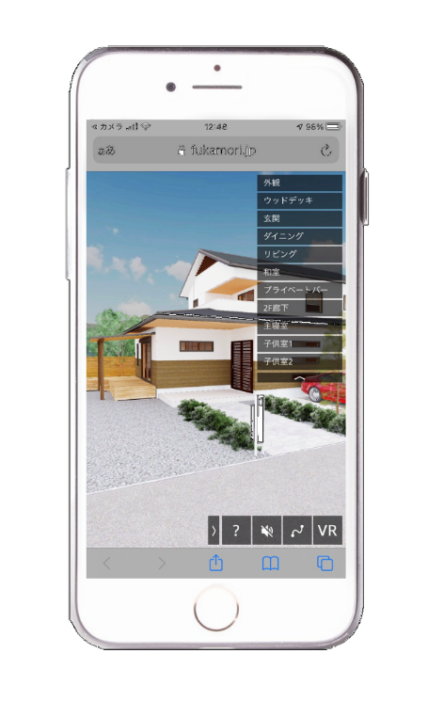
素材変更の一覧に加えたいものに〇を入れてください
素材変更の一覧に加えたいものに〇を入れてください
動き回れるバーチャル展示場 新規依頼シート |  |  |  |  |  | 【記録視点】 |  |  | 【素材指定・変更リスト①】 |  |  |  | 【素材指定・変更リスト②】
 |  |  |  |  |  | 記録視点名1
 |  |  |  |  |  | 記録視点名2
 |  |  |  |  |  | 記録視点名3 |  |  | 対象部位 | ﾒｰｶｰ名 | 素材名称又は品番 | 参考URL | 対象部位 | ﾒｰｶｰ名 | 素材名称又は品番 | 参考URL
 |  |  |  |  |  | 記録視点名4 |  |  | 例）メイン外壁 | ニチハ | キャスティングウッド ダークブラウンMG | https://www.nichiha.co.jp/wallsearch/pattern/%E3%82%AD%E3%83%A3%E3%82%B9%E3%83%86%E3%82%A3%E3%83%B3%E3%82%B0%E3%82%A6%E3%83%83%E3%83%89
 |  |  |  |  |  | 記録視点名5 |  | 〇 | 例）メイン外壁 | ニチハ | キャスティングウッド ホワイトアッシュMG | https://www.nichiha.co.jp/wallsearch/pattern/%E3%82%AD%E3%83%A3%E3%82%B9%E3%83%86%E3%82%A3%E3%83%B3%E3%82%B0%E3%82%A6%E3%83%83%E3%83%89
 |  |  |  |  |  | 記録視点名6
 |  |  |  |  |  | 記録視点名7
 |  |  |  |  |  | 記録視点名8
【ご発注者様情報】 |  |  |  |  |  | 記録視点名9
会社名： |  |  | 住所： |  |  | 記録視点名10
 |  |  |  |  |  | 記録視点名11
ご担当者名： |  |  | メール： |  |  | 記録視点名12

TEL: |  |  |  |  |  | ※図面上に記載して頂ければ、上記欄にご記入いただかなくても問題ありません。

お申込日： |  | 年 | 月 |  | 日
 |  |  |  |  |  | 【BGM（音楽）】
物件名： |  |  |  |  |  | https://artlist.io/ | の中から選択して頂けます。対象のURL又は曲名をご記入ください

【お申込み内容】
□ | 住居全体制作タイプ |  | □ | 部屋別制作タイプ

【新規製作時費用】
 | ￥

 | 【月額タイプ 保守管理料】
□ | ￥

 | 【年額タイプ 保守管理料】
□ | ￥
1.制作中のご連絡や、納品時にはEメールを使用します。
2.納品日は、ご依頼日より10営業日以内となっておりますが、混雑状況やプランによっては納期に
間に合わない場合がございます。その際、受付時にご相談させて頂きますので、ご了承ください。 3.WEB上に掲載する期間（月毎）で、保守管理料が掛かります。
4.お申込み前に必ず別紙の価格表をご確認ください。
5.以下の内容は免責事項となっております。
A.ホームページに対して甲が受ける閲覧者からのクレーム
B.サーバー運営会社およびメンテナンス等の理由により、一時的にホームページが閲覧できない状態になること
C.ホームページ上に掲載する商品およびサービスの適法性
D.ホームページ完成後に売上が発生しないこと、または問い合わせを受けないこと

